ピボット
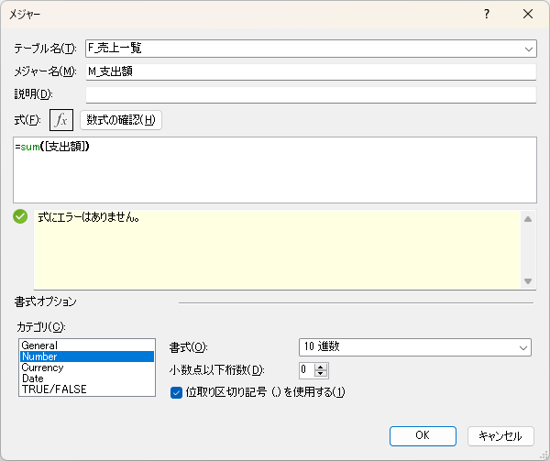
①
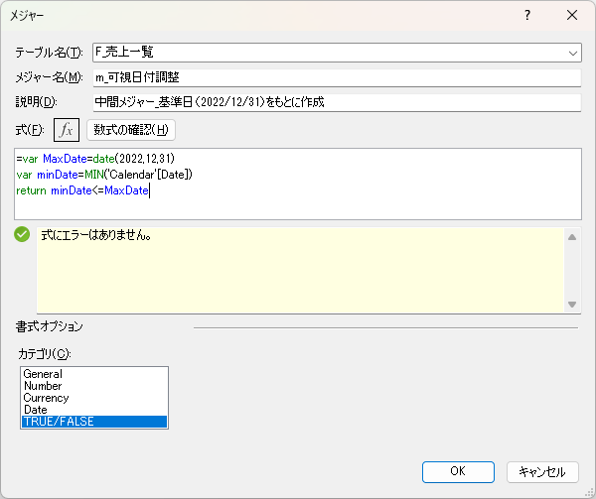
ピボット
 | ① | ② | ③
行ラベル | M_支出額 | M_前年同月 | M_支出額【補正】
2020年度 | 554,400 |  | 554,400
2021年度 | 562,150 | 554,400 | 562,150
2022年度 | 412,250 | 562,150 | 412,250
04 | 46,250 | 48,100 | 46,250
05 | 46,250 | 44,050 | 46,250
06 | 46,200 | 48,600 | 46,200 | 不一致…
07 | 43,650 | 48,800 | 43,650
08 | 45,450 | 55,050 | 45,450
09 | 46,550 | 47,000 | 46,550 | 554,600
10 | 47,300 | 40,850 | 47,300
11 | 46,700 | 35,850 | 46,700 | ↑③列のタテ計
12 | 43,900 | 51,500 | 43,900
01 |  | 47,200 | 47,200
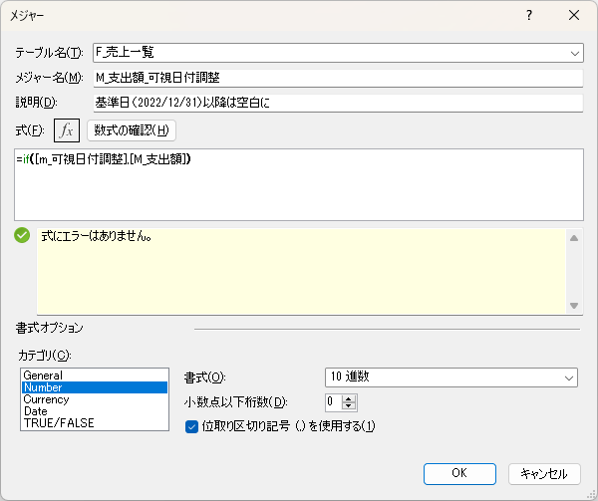
02 |  | 46,150 | 46,150
03 |  | 49,000 | 49,000
【実現したいこと】
1.未来の日付（2023.1～3月分）を、前年同月の実績額で見込む
（ゆくゆくは1年前～3年前の平均で見込む等、色々模索したい）
【困っていること】
2.③の列で見た目はそれっぽく何とかできたのですが（メジャーを使用）、タテ計が合わない。。。「2022年度」の小計行は、緑色部分しか合計されていない。

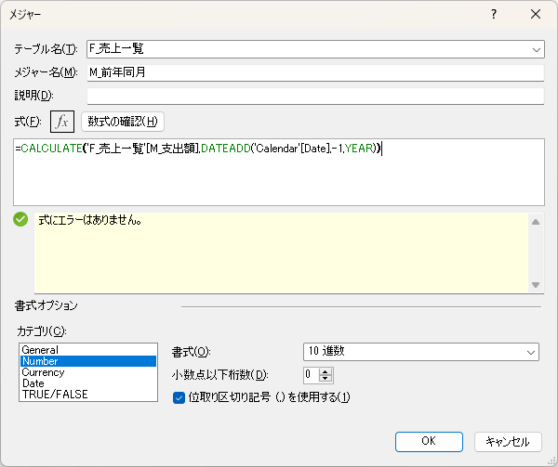
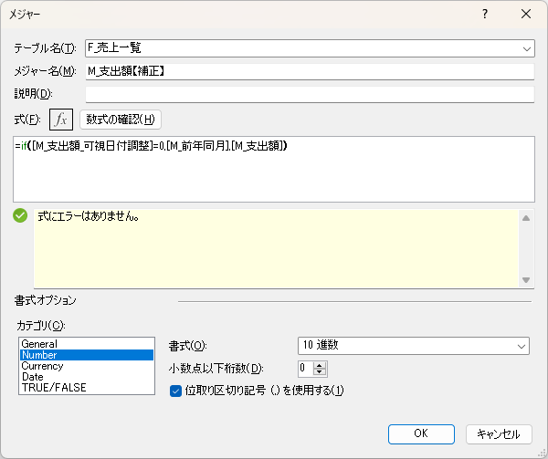
②
③

×ピボット
ピボット
 | ① | ② | ③
M_支出額【補正】 | 列ラベル
行ラベル | 04 | 05 | 06 | 07 | 08 | 09 | 10 | 11 | 12 | 01 | 02 | 03 | 総計
2021年度 | 48,100 | 44,050 | 48,600 | 48,800 | 55,050 | 47,000 | 40,850 | 35,850 | 51,500 | 47,200 | 46,150 | 49,000 | 562,150
2022年度 | 46,250 | 46,250 | 46,200 | 43,650 | 45,450 | 46,550 | 47,300 | 46,700 | 43,900 | 47,200 | 46,150 | 49,000 | 412,250

 |  |  |  |  | 不一致…

 |  |  |  |  | ③列のタテ計
 |  |  |  |  |  | 46,200

実現したいこと
1.未来の日付（2023.1～3月分）を、前年同月の実績額で見込む
（ゆくゆくは1年前～3年前の平均で見込む等、色々模索したい）
困っていること
2.③の列で見た目はそれっぽく何とかできたのですが、タテ計が合わない。。。「2022年度」の小計行は、緑色部分しか合計されていない。

